Лист1
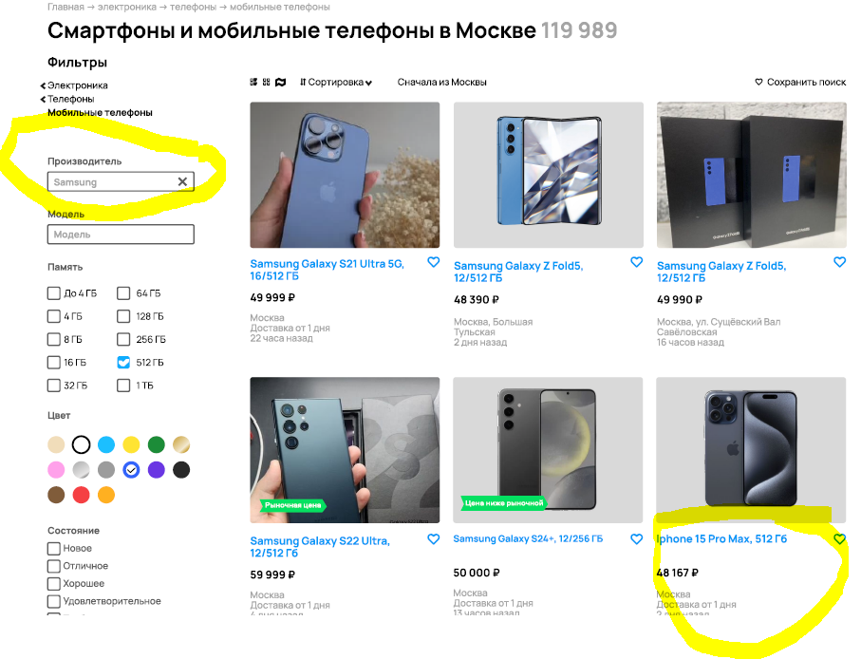
Заголовок | Предусловия | Шаги | Фактический результат | Ожидаемый результат | Приоритет | Cкрин
Отсутствует элемент интерфейса - пагинация для просмотра всего результата поиска по фильтрам | Веб-сайт "Aвито" открыт, открыта страница поиска мобильных телефонов, открыто поле выдачи результатов поиска по фильтру | 1. Зайти на страницу поиска мобильных телефонов "Смартфоны и мобильные телефоны в Москве" 2. Осуществить поиск и отбор товара по фильтрам | В поле выдачи товара показно первые 12 единиц, отсутсвует пагинация | Под первой страницей с 12 товарами есть пагинация для просмотра остальных результатов поиска | High
В результате применения фильтра по полю "производитель" в выдачу попадают товары дргуих производителей (фильтр "производитель" - Samsung, результат поиска включает Iphone 15 ProMax ) | Открыта страница "Смартфоны и мобильные телефоны в Москве", применен фильтр поиска по производителю "Samsung" | 1. Зайти на страницу поиска мобильных телефонов "Смартфоны и мобильные телефоны в Москве" 2. Применить фильтр по производителю Samsung | В поле выдачи товаров попадает Iphone15 ProMax | В поле выдачи попадают только телефоны производителя Samsung | High
В результате применения фильтра по полю "память" в выдачу попадают товары с другими показателями памяти, нежели которые были введены (фильтр "память" - 512ГБ, результат выдачи включает SamsungGalaxy S24 12/256ГБ ) | Открыта страница "Смартфоны и мобильные телефоны в Москве", применен фильтр поиска по памяти "512ГБ" | 1. Зайти на страницу поиска мобильных телефонов "Смартфоны и мобильные телефоны в Москве" 2. Применить фильтр по памяти "512ГБ" | В поле выдачи товаров попадает SamsungGalaxy S24 12/256ГБ | В поле выдачи попадают только телефоны с объемом памяти "512ГБ" | High
В результате применения фильтра по полю "цвет" в выдачу попадают товары с другим цветом, нежели выбранный (фильтр "цвет" - синий, результат выдачи включает серый/ хром ) | Открыта страница "Смартфоны и мобильные телефоны в Москве", применен фильтр поиска по цвету "синий" | 1. Зайти на страницу поиска мобильных телефонов "Смартфоны и мобильные телефоны в Москве" 2. Применить фильтр по памяти "512ГБ" | В поле выдачи товаров попадают модели цвета cерый/хром | В поле выдачи товаров попадают модели только синего цвета | High
В результате применения фильтра по полю "цена до" в выдачу попадают товары с ценой выше предельно указанной (в фильтре цена указана до 50 000 руб, в выдаче товар за 59 000 тыс руб) | Открыта страница "Смартфоны и мобильные телефоны в Москве", применен фильтр поиска по цене (до 50 000 руб) | 1. Зайти на страницу поиска мобильных телефонов "Смартфоны и мобильные телефоны в Москве" 2. Применить фильтр по цене до "50 000" руб | В поле выдачи товары выше 50 000 руб (59 999 руб) | В поле выдачи товаров попадают модели только синего цвета | 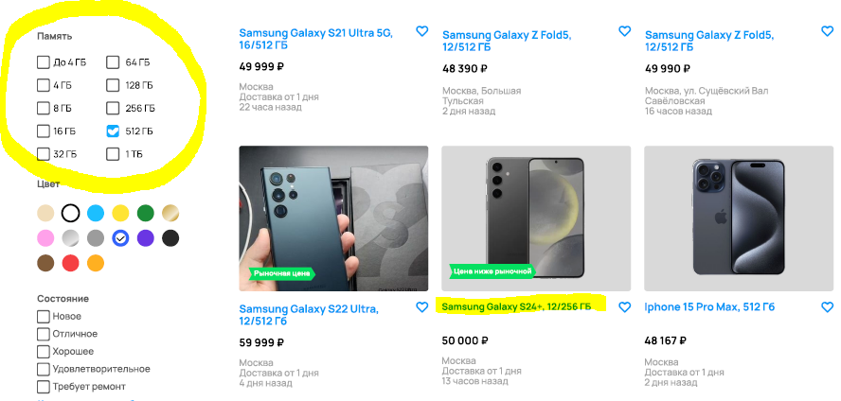 High | 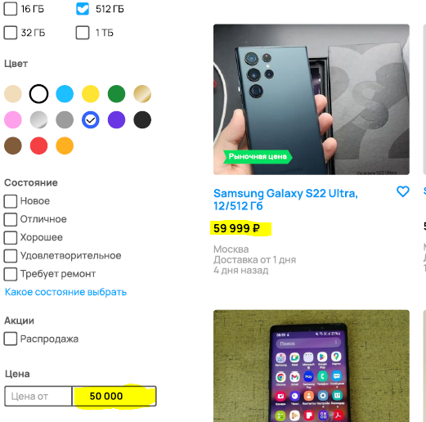
Отсутсвует заголовок фильтра "Продавцы" | Открыта страница "Смартфоны и мобильные телефоны в Москве", открыто окно выбора и применения фильтров | 1. Зайти на страницу поиска мобильных телефонов "Смартфоны и мобильные телефоны в Москве" 2. Открыть окно выбора фильтров | Есть только опции выбора типов продавцов "Все, частные, компании", отсутсвует заголовок " Продавцы" | Перед типами продавцов виден заголовок "Продавцы" | High | 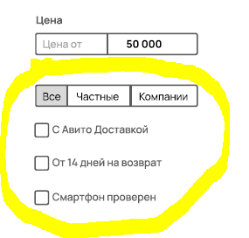
В лого AVITO опечатка: W вместо V (AWITO вместо AVITO) | Веб-сайт "Aвито" открыт, открыта страница поиска мобильных телефонов | Открыть сайт авито | AWITO | AVITO | Medium
В подписи местонахождения товара не везде указывается район/ станция метро | Веб-сайт "Aвито" открыт, открыта страница поиска мобильных телефонов, открыто поле выдачи результатов поиска по фильтру | 1. Зайти на страницу поиска мобильных телефонов "Смартфоны и мобильные телефоны в Москве" 2. Осуществить поиск и отбор товара по фильтрам | местоположение товара - Москва (нет указания района / метро) | Москва, метро / район | Medium | 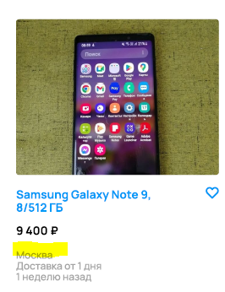
Отсутствует элемент интерфейса - переключатель (switch) для фильтрации по критерию "Только из Москвы" | Веб-сайт "Aвито" открыт, открыта страница поиска мобильных телефонов, открыто поле выдачи результатов поиска по фильтру | 1. Зайти на страницу поиска мобильных телефонов "Смартфоны и мобильные телефоны в Москве" 2. Осуществить поиск и отбор товара по фильтрам | Присутствует только текст без функционала применения фильтра | Рядом с фильтром "Только из Москвы" расположена кнопка, фильтрующая результат по данному критерию | High
Количество объявлений на кнопке "Показать 77 объявлений" не соответствует числу единиц товара в заголовке раздела "Смартфоны и мобильные телефоны в Москве" | Веб-сайт "Aвито" открыт, открыта страница поиска мобильных телефонов, открыто поле выдачи результатов поиска по фильтру | 1. Зайти на страницу поиска мобильных телефонов "Смартфоны и мобильные телефоны в Москве" 2. Осуществить поиск и отбор товара по фильтрам | Заголовок раздела "Сма ртфоны и мобильные телефоны в Москве" показывает 119 989 единиц товара, в то время как на кнопке отображается "Показать 77 объявлений" | Если фильтр уже применен и выданы результаты поиска, число единиц товара на кнопке и в заголовке раздела должно соответсвовать количеству товара по результатам фильтрации. | High
Не видно,применен ли фильтр на область выдачи товаров или нет. Кнопка "показать 77 объявлений" не дает понимания, был ли уже применен фильтр или нет. | Веб-сайт "Aвито" открыт, открыта страница поиска мобильных телефонов, открыто поле выдачи результатов поиска по фильтру | 1. Зайти на страницу поиска мобильных телефонов "Смартфоны и мобильные телефоны в Москве" 2. Осуществить поиск и отбор товара по фильтрам | Кнопка "показать 77 объявлений" | При нажатии кнопки применени фильтра "показать 77 объявлений" надо менять текст на кнопке или добавить индикатор того, что фильтр уже применен | Medium

